Teste F
 | variâncias
383.9047619 | sistema
6141.9047619 | modelo

 | 15.998511536

GL: | 6.00
 |  |  |  |  | H0 | : variâncias das duas amostras convergem
Na tabela: |  | Teste-F: duas amostras para variâncias
coluna | n-1 do numerador |  |  |  | Com F = 15.998 > Fcrit. (4.28) logo rejeita H0
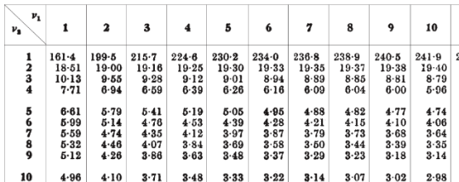
linha | n-1 do denominador |  | Sistema | Modelo
 |  | Média | 817.71428571 | 820.71428571
 |  | Variância | 383.9047619 | 6141.9047619
 |  | Observações | 7 | 7
 |  | gl | 6 | 6
 |  | F | 15.998511536
 |  | P(F<=f) uni-caudal | 0.49793425667
 |  | F crítico uni-caudal | 4.28

